report
말뚝기초의 스프링 계산

프로젝트명 :

1. 계산조건
 | 1.1 일반
 | (1) 말뚝타입 1
 |  | ・기초 저면 표고 : |  |  |  |  |  |  |  |  |  |  |  |  | (m)
 |  | ・말뚝 종류 :
 |  | ・시공 공법 :
 |  | ・말뚝머리 접합조건 :
 |  | ・말뚝선단 조건 :
 |  | ・말뚝직경 : |  |  |  |  |  |  |  |  |  | (m)
 |  | ・설계 말뚝 길이 : |  |  |  |  |  |  |  |  |  | (m)

 | 1.2 말뚝 배치
 |  | ・말뚝 개수 : |  |  |  |  |  |  |  |  | (本)
 |  | ・말뚝 배치 평면 :
 |  | ・평면도 |  |  |  |  |  |  |  |  |  |  |  | ・정면도 |  |  |  |  |  |  |  |  | ・측면도

 |  | 외력작용점 (재하방향) : |  |  |  |  |  |  |  |  |  |  |  |  | (m)
 |  | 외력작용점 (재하직각방향) : |  |  |  |  |  |  |  |  |  |  |  |  | (m)

 | 1.3 말뚝 제원
 | (1) 말뚝타입 1
 |  | [상부 말뚝 or 하부말뚝 or 단일말뚝]
 |  | [말뚝체/콘크리트] |  |  |  |  |  |  |  |  |  |  |  |  |  |  | [鋼管]
 |  | ・탄성계수 : |  |  |  |  |  |  |  |  |  | (kN/m2) |  |  |  |  | ・탄성계수 : |  |  |  |  |  |  | (kN/m2)
 |  | ・단면적 : |  |  |  |  |  |  |  |  |  | (m2) |  |  |  |  | ・단면적 : |  |  |  |  |  |  | (m2)
 |  | ・단면2차모멘트 : |  |  |  |  |  |  |  |  |  | (m4) |  |  |  |  | ・단면2차모멘트 : |  |  |  |  |  |  | (m4)

 |  | [상부 말뚝 or 하부말뚝 or 단일말뚝]
 |  | [말뚝체/콘크리트] |  |  |  |  |  |  |  |  |  |  |  |  |  |  | [鋼管]
 |  | ・탄성계수 : |  |  |  |  |  |  |  |  |  | (kN/m2) |  |  |  |  | ・탄성계수 : |  |  |  |  |  |  | (kN/m2)
 |  | ・단면적 : |  |  |  |  |  |  |  |  |  | (m2) |  |  |  |  | ・단면적 : |  |  |  |  |  |  | (m2)
 |  | ・단면2차모멘트 : |  |  |  |  |  |  |  |  |  | (m4) |  |  |  |  | ・단면2차모멘트 : |  |  |  |  |  |  | (m4)

 | 1.4 지반 조건
 | ・설계 지만면 표고 : |  |  |  |  |  |  |  |  |  |  | (m)
 | ・지하 수위면 표고 : |  |  |  |  |  |  |  |  |  |  | (m)
 | 층 No. |  | 층 종류 |  |  | 층 상면표고(m) |  |  | 층 두께 (m) |  |  | 평균 N값 |  | γt (kN/m3) |  |  | αE0 (kN/m2) |  |  |  | 고유주기 산정용 |  |  |  |  | 저감계수 DE
 |  |  |  |  |  |  |  |  |  |  |  |  |  |  |  |  |  |  |  |  | νD | Vsi (m/s) |  |  | ED (kN/m2)
 |  |  |  |  |  |  |  |  |  |  |  |  |  |  |  |  | 상시 |  | 지진시

2. 지반반력계수
 | 2.1 수평방향 지반반력계수
 | 각 층의 수평방향 지반반력계수는 다음의 식으로 계산된다.

 |  | 여기서,
 |  | KH |  | : 수평방향 지반반력계수(kN/m3)
 |  | KH0 |  | : 직경 0.3m의 강체 원판에 의한 평판 재하실험의 값에 상응하는 수평방향 지반반력계수(kN/m3)
 |  |  |  | 각종 토질시험 또는 조사에 의해 구한 변형계수로부터 추정하는 경우 이하 식에 의해 구한다.

 |  |  |  |  |  |  |  |  |  |  |  | … 상시

 |  |  |  |  |  |  |  |  |  |  |  | … 지진시

 |  |  |  |  |  |  |  |  |  |  |  | … 고유주기 산정시
 |  | BH |  | : 하중 작용방향에 직교하는 기초의 환산 재하폭(m)

 |  | D |  | : 말뚝직경(m)
 |  | 1/β |  | : 수평저항에 관여하는 지반의 깊이(m), 기초의 유효 근입길이 Le 이하로 한다.
 |  | β |  | : 기초의 특성값(m-1)

 |  | EI |  | : 기초의 휨강성(kN・m2)
 |  | α |  | : 지반반력계수의 환산계수
 |  | E0 |  | : 설계의 대상으로 하는 위치에서의 지반 변형계수(kN/m2)
 |  | ED |  | : 지반의 동적 변형계수(kN/m2)
 |  | DE |  | : 토질정수의 저감계수
 |  | αHΘ |  | : 사면의 영향을 고려한 보정계수
 |  | μ |  | : 군말뚝효과에 의한 저감계수

 | ※환산 재하폭 BH는, 1/β를 가정하여 1/β범위내에서 지반 변형계수의 평균값으로 산출한 BH값과
 | 가정한 1/β로부터 산출한BH가 일치하도록 반복계산을 통해서 구한다.
 | 이때, 지반의 변형계수는 상시, 지진시에는 상시의α・E0를 사용하며, 고유주기 산정에는 ED를 사용한다.

 | (1) 말뚝타입 1
 |  | [상시, 지진시]
 |  | ・말뚝의 특성치 β |  |  |  |  |  |  |  |  |  |  |  |  |  |  |  |  | (m-1)
 |  | ・수평정항에 관여하는 지반의 깊이 1/β |  |  |  |  |  |  |  |  |  |  |  |  |  |  |  |  | (m)
 |  | ・1/β범위의 α・E0의 평균값 |  |  |  |  |  |  |  |  |  |  |  |  |  |  |  |  | (kN/m2)
 |  | ・말뚝의 환산재하폭 BH |  |  |  |  |  |  |  |  |  |  |  |  |  |  |  |  | (m)
 |  | ・수평방향 지반반력계수 kH0 |  |  |  |  |  |  |  |  |  |  |  |  |  |  |  |  | (kN/m3)
 |  | ・수평방향 지반반력계수 kH |  |  |  |  |  |  |  |  |  |  |  |  |  |  |  |  | (kN/m3)
 |  | ・군말뚝 효과에 의한 저감계수 μ

 |  | 층 No. |  | 층 상면 표고 (m) |  |  | 층 두께 (m) |  |  | 저감계수 DE |  |  | αHΘ |  |  | αE0 (kN/m2) |  |  |  | kH0 (kN/m3) |  |  |  |  | kH (kN/m3)

 |  |  |  |  |  |  |  |  |  |  |  |  |  |  |  | 상시 |  | 지진시 |  | 상시 |  | 지진시 |  |  | 상시 | 지진시 | 지진시(액상화)

 |  | [고유주기 산정용]
 |  | ・말뚝의 특성치 β |  |  |  |  |  |  |  |  |  |  |  |  |  |  |  |  | (m-1)
 |  | ・수평저항에 관여하는 지반의 깊이 1/β |  |  |  |  |  |  |  |  |  |  |  |  |  |  |  |  | (m)
 |  | ・1/β범위의 ED의 평균값 |  |  |  |  |  |  |  |  |  |  |  |  |  |  |  |  | (kN/m2)
 |  | ・말뚝의 환산재하폭 BH |  |  |  |  |  |  |  |  |  |  |  |  |  |  |  |  | (m)
 |  | ・수평방향 지반반력계수 kH0 |  |  |  |  |  |  |  |  |  |  |  |  |  |  |  |  | (kN/m3)
 |  | ・수평방향 지반반력계수 kH |  |  |  |  |  |  |  |  |  |  |  |  |  |  |  |  | (kN/m3)
 |  | ・군말뚝 효과에 의한 저감계수 μ

 |  | 층 No. |  | 층 상면 표고(m) |  |  | 층 두께 (m) |  |  | 저감계수 DE |  |  | αHΘ |  |  | ED (kN/m2) |  | kH0 (kN/m3) |  | kH (kN/m3)

3. 말뚝 스프링 정수
 | 3.1 말뚝 축방향 스프링 정수
 |  | 1) 말뚝 이름 : 현장타설말뚝 + 현장타설말뚝

 |  | 여기서,
 |  | Kv | : 말뚝 축방향 스프링 정수(kN/m)
 |  | Ap | : 말뚝 순단면적(mm2)
 |  | Ep | : 말뚝 탄성계수(kN/mm2)
 |  | L | : 말뚝 길이(m)
 |  | a | : 계수는 아래의 식으로 산출한다

 |  |  | α1 | = |  |  |  | , | α2 | =

 |  | Kv | = |  |  |  |  | kN/m

 | 3.2 말뚝 축 직각방향 스프링 정수
 | 수평방향 지반반력계수를 이용하여, 탄성 바닥판의 보 이론에의해 산출한다.

 |  | K1, K3 |  | : 말뚝 머리부에 회전을 발생시키지 않게, 말뚝머리부를 말뚝 축 직각방향으로 단위량만큼
 |  |  |  | 변위시켰을 때, 말뚝머리부에 작용시켜야 하는 축 직각방향력(kN/m) 및 휨 모멘트(kN・m/m)
 |  | K2, K4 |  | : 말뚝 머리부에 이동을 발생시키지 않게, 말뚝머리부를 말뚝 단위량만큼 회전시켰을 때,
 |  |  |  | 말뚝머리부에 작용시켜야 하는 축 직각방향력(kN/rad) 및 휨 모멘트(kN・m/rad)

 | 말뚝 축방향 및 축 직각방향의 스프링 정수는 다음과 같다.

 |  | 1) 말뚝 타입
 |  |  |  | 단위 |  |  | 상시 |  |  |  | 지진시 |  |  |  | 지진시(액상화) |  |  | 고유주기
 |  | K1 |  | kN/m
 |  | K2 |  | kN/rad
 |  | K3 |  | kN・m/m
 |  | K4 |  | kN・m/rad

 | 3.3 말뚝 반력 및 변위 계산
 | 변위법에 의한 계산방법은 아래 그림과 같이 좌표를 조합하여, footing상의 임의 1점 O를 원점으로 하여,
 | O점에 작용하는 외력 및 O점의 좌표 축방향의 변위 δx, δy 및 회전α를 아래 그림과 같이 정한다.
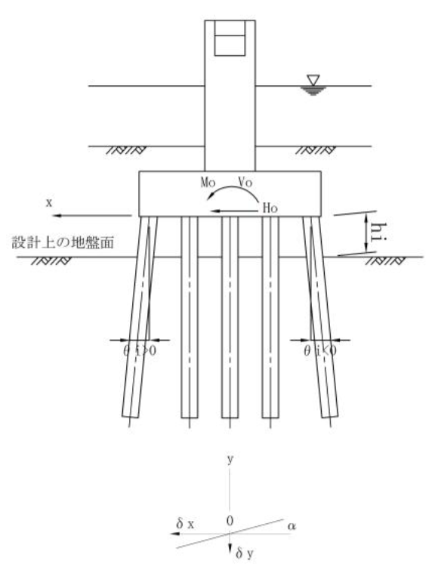

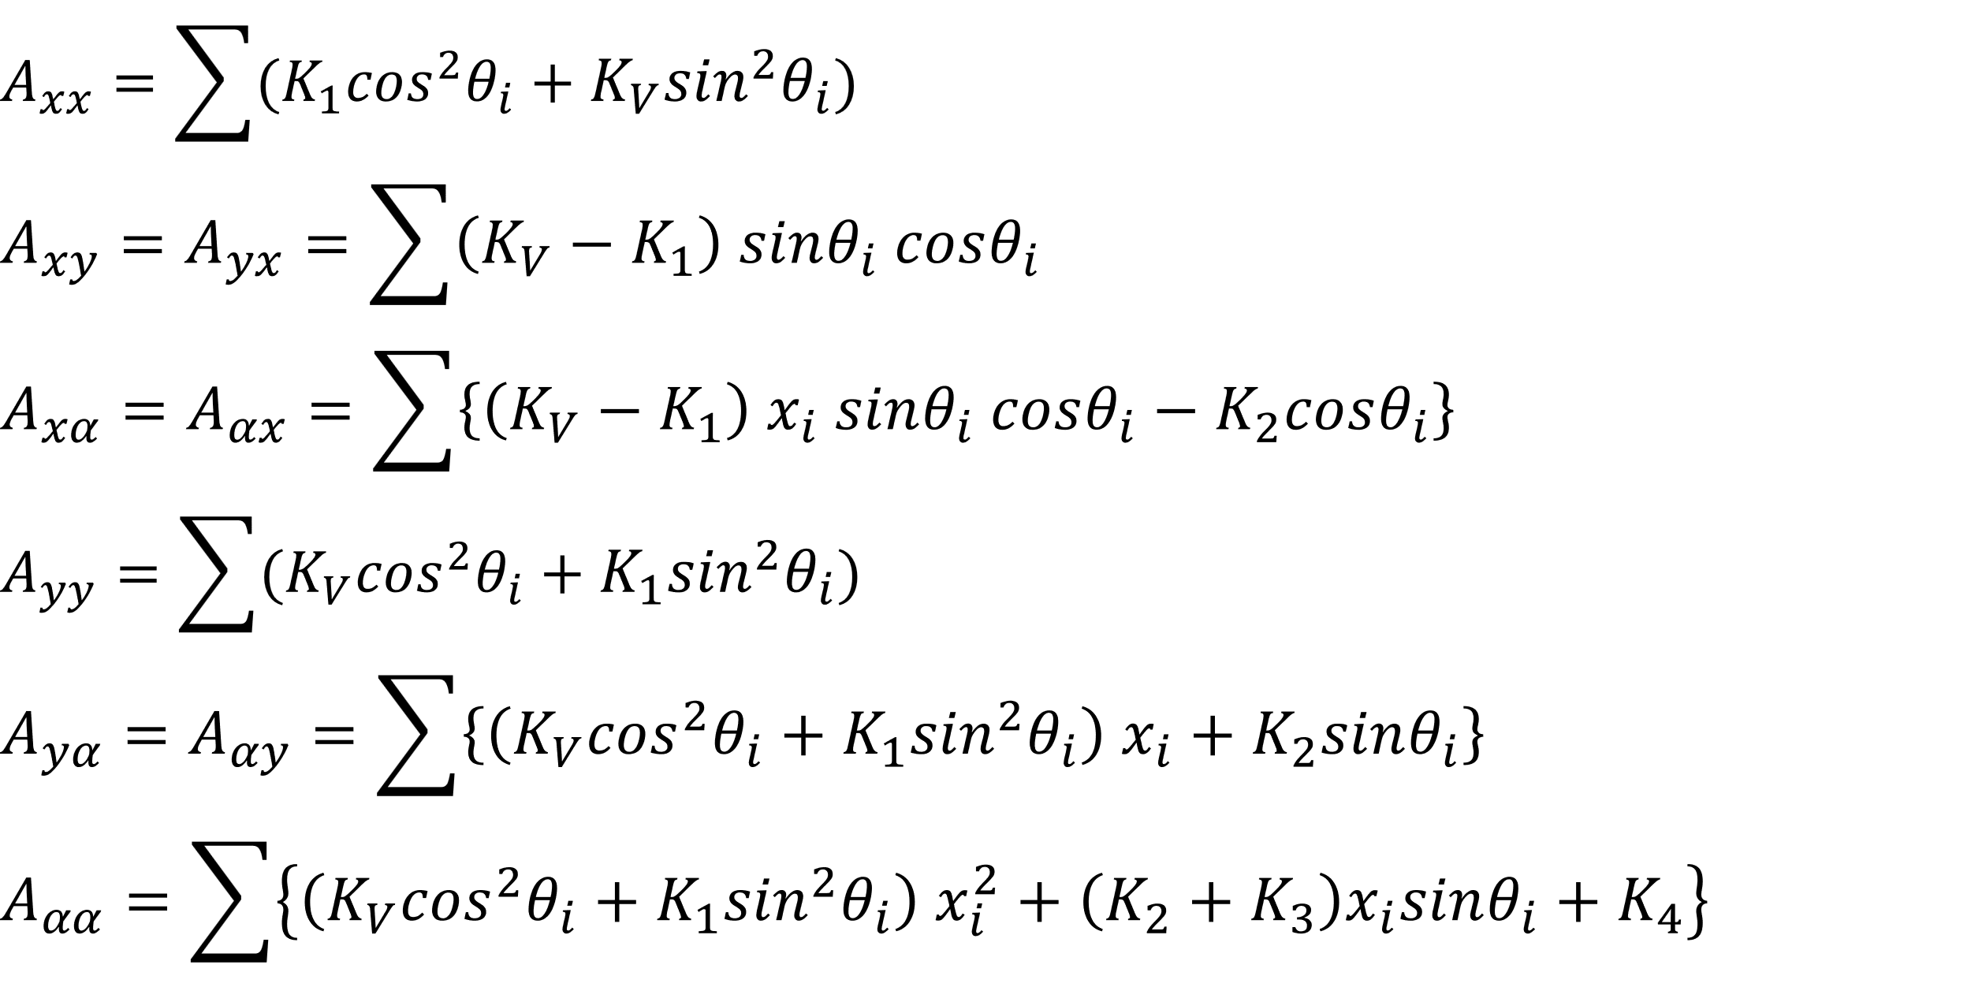

 |  |  | 여기서,
 |  |  | Axx |  |  | : 수평방향 스프링(kN/m)
 |  |  | Axy=Ayx |  |  | : 수평과 연직의 연성 스프링(kN/m)
 |  |  | Axα |  |  | : 수평과 회전의 연성 스프링(kN/rad, kN・m/m)
 |  |  | Ayy |  |  | : 연직방향 스프링(kN/m)
 |  |  | Ayα=Aαy |  |  | : 연직과 회전의 연성 스프링(kN・m/m, kN/rad)
 |  |  | Aαα |  |  | : 회전 스프링(kN・m/rad)

 | (1) 지반 스프링 정수
 |  | 1)X방향
 |  | [상시]
 |  |  | Axx |  | Axy |  | Axα

 |  |  | Ayx |  | Ayy |  | Ayα |  |  | ＝

 |  |  | Aαx |  | Aαy |  | Aαα

 |  | [지진시]
 |  |  | Axx |  | Axy |  | Axα

 |  |  | Ayx |  | Ayy |  | Ayα |  |  | ＝

 |  |  | Aαx |  | Aαy |  | Aαα

 |  | [지진시(액상화)]
 |  |  | Axx |  | Axy |  | Axα

 |  |  | Ayx |  | Ayy |  | Ayα |  |  | ＝

 |  |  | Aαx |  | Aαy |  | Aαα

 |  | [고유주기 산정용]
 |  |  | Axx |  | Axy |  | Axα

 |  |  | Ayx |  | Ayy |  | Ayα |  |  | ＝

 |  |  | Aαx |  | Aαy |  | Aαα

 |  | 2) Z방향
 |  | [상시]
 |  |  | Axx |  | Axy |  | Axα

 |  |  | Ayx |  | Ayy |  | Ayα |  |  | ＝

 |  |  | Aαx |  | Aαy |  | Aαα

 |  | [지진시]
 |  |  | Axx |  | Axy |  | Axα

 |  |  | Ayx |  | Ayy |  | Ayα |  |  | ＝

 |  |  | Aαx |  | Aαy |  | Aαα

 |  | [지진시(액상화)]
 |  |  | Axx |  | Axy |  | Axα

 |  |  | Ayx |  | Ayy |  | Ayα |  |  | ＝

 |  |  | Aαx |  | Aαy |  | Aαα

 |  | [고유주기 산정용]
 |  |  | Axx |  | Axy |  | Axα

 |  |  | Ayx |  | Ayy |  | Ayα |  |  | ＝

 |  |  | Aαx |  | Aαy |  | Aαα

